WIND gerealiseerd en in aanbouw
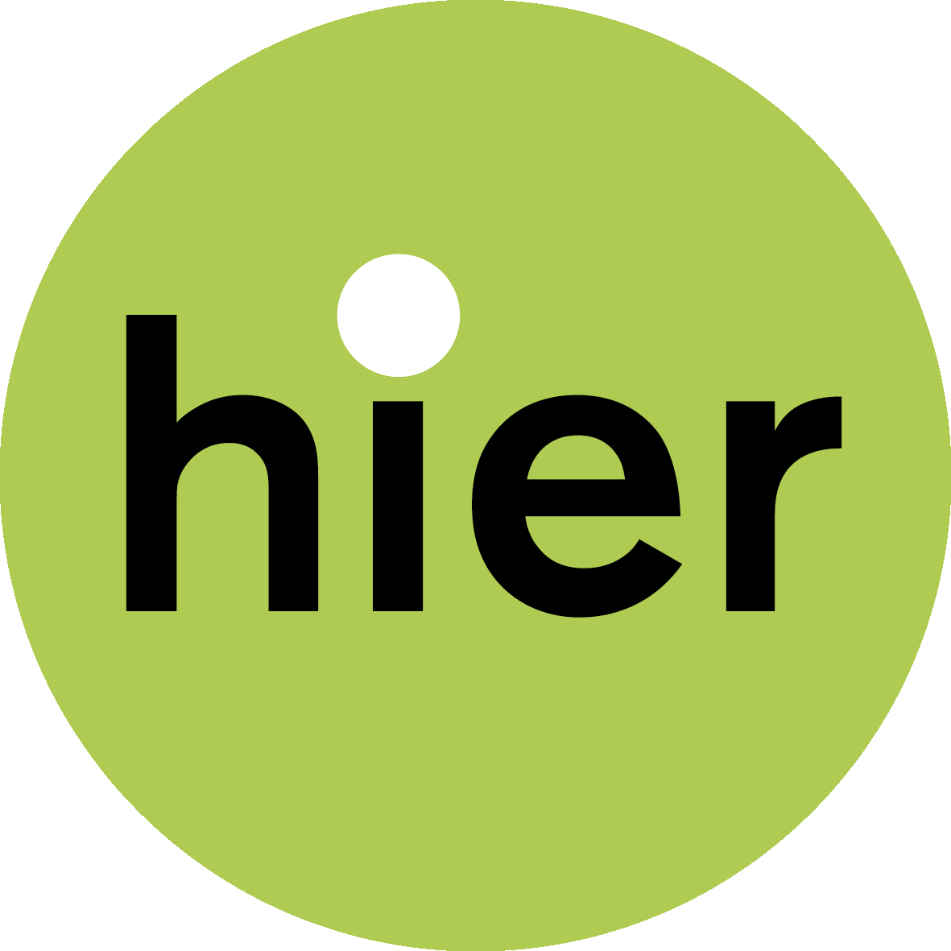

BIJLAGEN DEEL 4. OVERZICHT COLLECTIEVE WINDPROJECTEN
Lokale Energie Monitor 2021
Ga voor meer info naar hieropgewekt.nl/lokale-energie-monitor

 |  |  |  |  |  |  |  | TIP: Je kunt sorteren door op het pijltje boven de kolom te klikken. |  |  |  |  |  | GEHELE WINDPARK |  |  | COÖPERATIEF EIGENDOM WINDPARK
Projecten: collectieve wind – gerealiseerd en in aanbouw
STATUS: 1. gerealiseerd (operationeel, in productie) en 2. in aanbouw/ bouwfase
NR | PROVINCIE | RES-REGIO | GEMEENTE | PLAATS | Kolom5 | PROJECTNAAM | code | STATUS | REALISATIE [jaar] | STOPGEZET | WIND- OF LOKALE COÖPERATIE (S) | ONTWIKKELAAR | PARTNERS | AANTAL WIND-TURBINES | VERMOGEN (KW) | COÖPERATIEF -% | AANTAL WIND-TURBINES COÖPERATIEF | VERMOGEN (KW) COÖPERATIEF | LOKALE PARTNER [ja/nee] | LOKALE PARTNER [%] | LOKAAL EIGENDOM TOTAAL (COOP+LOKALE PARTNER [%] | VERMOGEN (KW) LOKALE PARTNER | TOELICHTING EIGENDOM | REGELING
 | Drenthe | Drenthe | Borger-Odoorn |  |  | Windpark De Drentse Monden en Oostermoer - gedeelte DEE Exloërmond | 1 | gerealiseerd | 2021 |  | Windvogel |  | agrariërscollectief/ DEE Exloërmond | 17 | 66,300 | 4.55% | 0.77 | 3,014 | ja | 95% | 100% | 63,283 |  | SDE
 | Drenthe | Drenthe | Borger-Odoorn |  |  | Windpark De Drentse Monden en Oostermoer - overige deel windpark | 1 | gerealiseerd | 2021 |  | geen coöperatie betrokken |  |  | 28 | 109,200 | 0.0% | - | - | nee |  |  | - | Dit deel van DMO geen collectief eigendom | SDE
 | Flevoland | Flevoland | Zeewolde |  |  | Windpark Zeewolde - De Nieuwe Molenaars | 2 | bouwfase | 2023 |  | De Nieuwe Molenaars |  | Coöperatieve ontwikkelvereniging Windpark Zeewolde. Pas na vergunningverlening is de tenaamstelling van de vergunningen voor 8 turbines overgedragen aan Eneco en Pure Energie. | 83 | 323,700 | 0.47% | 0.4 | 1,520 | ja | 98.8% | 100% | 323,700 |  | SDE
 | Flevoland | Flevoland | Zeewolde |  |  | Windpark Zeewolde - De Windvogel | 2 | bouwfase | 2023 |  | De Windvogel |  |  | 83 | 323,700 | 0.75% | 0.6 | 2,428 | ja |  | zie Nieuwe Molenaars |  |  | SDE
 | Flevoland | Flevoland | Zeewolde |  |  | Nieuwe Molenaars Windmolen Zeewolde Gruttoweg | 1 | gerealiseerd | 2016 |  | De Nieuwe Molenaars (meerdere coöperaties: Zeenergie (Zeewolde), De Groene Reus (Almere) en bevriende coöperaties uit andere delen van het land: Kennemer Wind (Heerhugowaard), Meerwind (Nieuw Vennep), Zuiderlicht (Amsterdam), De Eendragt (Den Helder) en Zuidenwind (Leudal). |  |  | 1 | 850 | 100% | 1 | 850 | nee |  |  | - |  | SDE
 | Flevoland | Flevoland | Almere |  |  | Windpark Pampus Wind (2 turbines in Windpark Jaap Rodenburg II) | 1 | gerealiseerd | 2021 |  | Almeerse Wind |  | Vattenfall Winddevelopment BV | 10 | 38,000 | 20% | 2 | 7,600 | nee |  |  | - | 100% eigendom 2 windturbines, onderdeel van Windpark Rodenburg II | SDE
 | Flevoland | Flevoland | Zeewolde |  |  | Windvogel windmolens Elzevogel en Appelvogel | 1 | gerealiseerd | vóór 2012 |  | De Windvogel |  |  | 2 | 1,850 | 100% | 2 | 1,850 | nee |  |  | - |  | SDE
 | Flevoland | Flevoland | Almere |  |  | Windpark Pampus Wind (sanering Jaap Rodenburg I) | 1 | gesaneerd | 2020 |  | Almeerse Wind |  | Vattenfall Winddevelopment BV | -10 | -16,500 | 0% | niet van toepassing Almeerse wind |  | nvt |  |  | - | geen coöperatie betrokken bij voormalige windpark | SDE
 | Friesland | Friesland | diverse locaties |  |  | Noordenwind/ totaal solitaire molens | 1 | gerealiseerd | 1995 |  | Noordenwind |  |  | 6 | 0.68 | 100% | 6 | 0.7 | nee |  |  | - |  | SDE
 | Friesland | Friesland | Noardeast-Fryslân | Burum |  | Windcentrale/De Boerenzwaluw | 1 | gerealiseerd | 2016 |  | Windcentrale/ projectcoöperatie | Windcentrale |  | 1 | 900 | 100% | 1 | 900 | nee |  |  | - |  | SDE
 | Friesland | Friesland | Súdwest Fryslân | Witmarsum |  | Windpark A7 - aandeelhouder Noordenwind | 1 | gerealiseerd | 2009 |  | Noordenwind |  | 12 partijen | 4 | 8,000 | 12% | 0.48 | 960 | onbekend |  |  | - | 12% eigendom windpark | SDE
 | Friesland | Friesland | Súdwest Fryslân | Witmarsum |  | Windpark A7 - aandeelhouder Stichting Dorpsmolen Pingjum | 1 | gerealiseerd | 2009 |  | dorpsmolenstichting |  |  | 4 | 8,000 | 7.75% | 0.31 | 620 | onbekend |  |  | - | 7,75% eigendom windpark | SDE
 | Gelderland | Rivierenland | Culemborg |  |  | Windcentrale/ De Ranke Zwaan (windpark Culemborg) | 1 | gerealiseerd | 2013 |  | Windcentrale/ projectcoöperatie | Windcentrale |  | 1 | 2,000 | 100% | 1 | 2,000 | nee |  |  | - |  | SDE
 | Gelderland | Rivierenland | Culemborg |  |  | Windcentrale/ Rode Hert (windpark Culemborg) | 1 | gerealiseerd | 2013 |  | Windcentrale/ projectcoöperatie | Windcentrale |  | 1 | 2,000 | 100% | 1 | 2,000 | nee |  |  | - |  | SDE
 | Gelderland | Rivierenland | Culemborg |  |  | Windcentrale/ Witte Juffer (windpark Culemborg) | 1 | gerealiseerd | 2013 |  | Windcentrale/ projectcoöperatie | Windcentrale |  | 1 | 2,000 | 100% | 1 | 2,000 | nee |  |  | - |  | SDE
 | Gelderland | Achterhoek | Oude Ijsselstreek |  |  | Windpark Netterden (alleen participatie) | 1 | gerealiseerd | 2016 |  | Agem |  |  | 4 | 12,000 | 0% | alleen participatie |  | nee |  |  | - | alleen participatie | SDE
 | Gelderland | Arnhem/ Nijmegen | Nijmegen |  |  | Windpark Nijmegen-Betuwe | 1 | gerealiseerd | 2016 |  | Coöperatie WPN (Windpower Nijmegen) | WIEK-II (Izzy projects, GNMF) |  | 4 | 10,000 | 100% | 4 | 10,000 | nee |  |  | - |  | SDE
 | Gelderland | Rivierenland | Geldermalsen |  |  | Windpark Avri | 1 | gerealiseerd | 2019 |  | Betuwewind, Burgerwindcoöperatie West-Betuwe |  |  | 3 | 10,350 | 100% | 3 | 10,350 | nee |  |  | - | ontwikkelfase 25%, overig windvast, yard energy | SDE
 | Gelderland | Rivierenland | Westbetuwe | Neerijnen |  | Windpark Deil | 1 | gerealiseerd | 2020 |  | Betuwewind, Burgerwindcoöperatie West-Betuwe |  | Yard Energy, Raedthuys Pure Energie, Betuwewind (oorspronkelijk 11 duurzaam, Dorpscoöperatie Haaften i.o, Thermobello, DierckIII). Prodeon uitgekocht door Raedthuys in 2018/ 2019 | 11 | 46,200 | 36% | 4 | 16,800 | nee |  |  | - | deelname 4 van de 11 turbines (36%). In ontwikkelfase 25%, overig yard energy, Raedthuys, Staatsbosbeheer. | SDE
 | Gelderland | Arnhem/ Nijmegen | Arnhem |  |  | Windpark Koningspleij | 2 | bouwfase | 2023 |  | Rijn en Ijssel Energiecoöperatie (RIJE) |  | Pure Energie (25%)/ Prowind (25%) | 4 | 16,800 | 50% | 2 | 8,400 | nee |  |  | - | Windpark 4 turbines. Eigendom verdeeld in 2 BV's. RIJE eigenaar van 2/3 van 1 BV, met Prowind (1/3). | SDE
 | Groningen | Groningen | Delfzijl | Meedhuizen |  | Windcentrale/ Jonge Held (1 turbine grootschalig windpark Delfzijl-Zuid) | 1 | gerealiseerd | 2012 |  | Windcentrale/ projectcoöperatie | Windcentrale |  | 1 | 2,300 | 100% | 1 | 2,300 | nee |  |  | - |  | SDE
 | Groningen | Groningen | Delfzijl |  |  | Windcentrale/Grote Geert (1 turbine grootschalig windpark Delfzijl-Zuid) | 1 | gerealiseerd | 2012 |  | Windcentrale/ projectcoöperatie | Windcentrale |  | 1 | 2,300 | 100% | 1 | 2,300 | nee |  |  | - |  | SDE
 | Limburg | Noord en Midden Limburg | Peel en Maas |  |  | Windpark Egchelse Heide | 1 | gerealiseerd | 2021 |  | Peel Energie |  | Aelmans Adviesgroep (25%), Green Trust (25%), 3 agrariërs (25%) | 5 | 21,000 | 25% | 1.25 | 5,250 | ja | 25% | 50% | 5,250 |  | SDE
 | Limburg | Noord en Midden Limburg | Nederweert |  |  | Windpark Ospeldijk | 1 | gerealiseerd | 2021 |  | Zuidenwind/ Newecoop |  | Waterleiding Maatschappij Limburg (WML) | 4 | 18,000 | 50% | 2 | 9,000 | ja | 50% | 100% | 9,000 |  | SDE
 | Limburg | Noord en Midden Limburg | Leudal | Neer |  | Windmolen De Coöperwieck | 1 | gerealiseerd | 2015 |  | Zuidenwind (met Meerwind, Windvogel) |  |  | 1 | 2,400 | 100% | 1 | 2,400 | nee |  |  | - |  | SDE
 | Limburg | Noord en Midden Limburg | Leudal | Neer |  | Windpark Heibloem | 1 | gerealiseerd | 2020 |  | Zuidenwind |  | Coöperatie Boerderijweg | 2 | 9,000 | 100% | 2 | 9,000 | nee |  |  | - |  | SDE
 | Limburg | Noord en Midden Limburg | Leudal |  |  | Windpark Kookepan | 1 | gerealiseerd | 2021 |  | Leudal Energie | coöperatie |  | 3 | 13,500 | 100% | 3 | 13,500 | nee |  |  | - | 100% coöperatief eigendom | SDE
 | Limburg | Noord en Midden Limburg | Weert |  |  | Windpark Grijze Heide Weert | 2 | bouwfase | 2023 |  | Weert Energie |  | Eneco (50%) | 3 | 12,600 | 50% | 1.5 | 6,300 | nee |  |  | - | gedeeld eigendom: coöperatie (50%), eneco (50%) | SDE
 | Noord-Brabant | Hart van Brabant | Tilburg |  |  | Windpark De Spinder | 1 | gerealiseerd | 2019 |  | Burgerwind De Spinder (11 coöperaties: Berkel-Enschot, De Blaakse Energiecoöperatie, Duurzame energie Reeshof, EC Udenhout, de Energiefabriek013; Hart van Brabant: Energie Dongen, Gilze Rijen, Loon op Zand, Hilverstroom, DEC Oisterwijk, Duurzaam Riel-Goirle). |  | BOM Energiefonds Brabant | 4 | 14,400 | 50% | 2 | 7,200 | ja | 50% | 100% | 7,200 |  | SDE
 | Noord-Brabant | West Brabant | Moerdijk |  |  | Energie A16 Klaverpolder/ Goede Buren/ Windpark Streepland | 2 | bouwfase | 2022 |  | Stichting Energietransitie Moerdijk (STEM) | Goede Buren: Greenchoice, WindUnie, Meewind. Transitiefonds | BOM Energiefonds Brabant/ lokaal participatiefonds | 3 | 13,500 | 0% | - | - | ja | 25% | 25% | 3375 | BOM Energiefonds Brabant (25% lokaal eigendom) | SDE
 | Noord-Brabant | West Brabant | Drimmelen | Terheijden |  | Energie A16 Zonzeel/ TraaisEC/ Windmolen De Noord cooperatie | 2 | bouwfase | 2022 |  | Traais Energie Collectief | Izzi Projects | BOM Energiefonds Brabant/ lokaal participatiefonds | 1 | 4,300 | 75% | 0.75 | 3,225 | ja | 25% | 100% | 4300 | gedeeld eigendom: 1 van 6 turbines 75% eigendom TREM (aandeelhouder project BV.) , 25% naar lokaal fonds | SDE
 | Noord-Brabant | West Brabant | Zundert | Hazeldonk |  | Energie A16 Hazeldonk/ Windparken - participatiefonds | 2 | bouwfase | 2023 |  | lokale stichting |  | BOM Energiefonds Brabant/ lokaal participatiefonds | 8 | 34,400 | 0% | - | - | ja | 25% | 25% | 8,600 | BOM Energiefonds Brabant (25% lokaal eigendom) | SDE
 | Noord-Brabant | West Brabant | Moerdijk |  |  | Energie A16 Klaverpolder/ Windpark - participatiefonds | 2 | bouwfase | 2023 |  | lokale stichting |  | BOM Energiefonds Brabant/ lokaal participatiefonds | 6 | 25,800 | 0% | - | - | ja | 25% | 25% | 6,450 | BOM Energiefonds Brabant (25% lokaal eigendom) | SDE
 | Noord-Brabant | West Brabant | Drimmelen |  |  | Energie A16 Nieuwveer/ Windpark - participatiefonds | 2 | bouwfase | 2023 |  | lokale stichting |  | BOM Energiefonds Brabant/ lokaal participatiefonds | 2 | 8,600 | 0% | - | - | ja | 25% | 25% | 2,150 | BOM Energiefonds Brabant (25% lokaal eigendom) | SDE
 | Noord-Brabant | West Brabant | Drimmelen |  |  | Energie A16 Zonzeel/ Windpark - participatiefonds | 2 | bouwfase | 2023 |  | Stichting Energietransitie Moerdijk (STEM) | Vattenfall Winddevelopment | BOM Energiefonds Brabant/ lokaal participatiefonds | 5 | 21,500 | 0% | - | - | ja | 25% | 25% | 5,375 | BOM Energiefonds Brabant (25% lokaal eigendom) | SDE
 | Noord-Brabant | West Brabant | Alphen-Chaam | Galder |  | Energie A16 Galder/ Windpark - participatiefonds | 2 | bouwfase | 2023 |  | lokale stichting |  | BOM Energiefonds Brabant/ lokaal participatiefonds | 3 | 12,900 | 0% | - | - | ja | 25% | 25% | 3,225 | BOM Energiefonds Brabant (25% lokaal eigendom) | SDE
 | Noord-Brabant | West Brabant | Breda | Hazeldonk |  | Windpark Hazeldonk-Breda (alleen participatie) | 1 | gerealiseerd | 2016 |  | BRES |  | Izzy projects, Green trust | 3 | 9,000 | 0% | alleen participatie |  | nee |  |  | - | alleen participatie | SDE
 | Noord-Brabant | Noord-oost Brabant | 's-Hertogenbosch |  |  | BWW Bossche Windmolen West Windpark De Rietvelden | 1 | gerealiseerd | 2021 |  | Coöperatie BWW | Pure Energie/ Coöperatie BWW | Pure Energie. Betrokken: Heineken Brouwerij ‘s-Hertogenbosch, containerterminal BCTN, sloop- en aannemersbedrijf Barten, de familie Pennings, duurzaam energiebedrijf | 4 | 14,400 | 25% | 1 | 3,600 | nee |  |  | - |  | SDE
 | Noord-Holland | Noord-Holland Noord | Ijmuiden |  |  | Windpark Ferrum (mede-aandeelhouder Windcollectief Noord-Holland) | 1 | gerealiseerd | 2021 |  | Kennemerwind/ WindCollectief Noord-Holland BV |  | Infinergy (50%), Windcollectief Noord-Holland (50%) | 3 | 7,050 | onbekend |  |  | ja | 50% | 50% | 3,525 |  | SDE
 | Noord-Holland | Noord-Holland Noord | Medemblik |  |  | WWC Westfriese Windmolen Coöperatie/ 4 windmolens (va 1988) | 1 | gerealiseerd | 1988 |  | Westfriese Windmolen Coöperatie (WWC) |  |  | 4 | 310 | 100% | 4 | 310 | nee |  |  | - |  | SDE
 | Noord-Holland | Noord-Holland Zuid | Nieuw Vennep |  |  | Meerwind/ kleine windturbine | 1 | gerealiseerd | 1993 |  | Meerwind |  |  | 1 | 250 | 100% | 1 | 250 | nee |  |  | - |  | SDE
 | Noord-Holland | Noord-Holland Noord | Den Helder |  |  | DeEendragt/ eigen molen (Helderse Cooperatieve Windmolenvereniging0 | 1 | gerealiseerd | 2002 |  | Eendragt |  |  | 1 | 225 | 100% | 1 | 225 | nee |  |  | - |  | SDE
 | Noord-Holland | Noord-Holland Zuid | Nieuw Vennep |  |  | Meerwind/ windturbine De (Nieuwe)Polderjongen | 1 | gerealiseerd | 2013 |  | Meerwind |  |  | 1 | 2,300 | 100% | 1 | 2,300 | nee |  |  | - |  | SDE
 | Noord-Holland | Noord-Holland Zuid | Nieuw Vennep |  |  | Meerwind/ windturbine Pionier | 1 | gerealiseerd | 2013 |  | Meerwind |  |  | 1 | 2,300 | 100% | 1 | 2,300 | nee |  |  | - |  | SDE
 | Noord-Holland | Noord-Holland Noord | Schagen | Burgervlotbrug |  | Windcentrale/ Bonte Hen (1 turbine Windpark Burgervlotbrug) | 1 | gerealiseerd | 2013 |  | Windcentrale/ projectcoöperatie | Windcentrale |  | 1 | 850 | 100% | 1 | 850 | nee |  |  | - |  | SDE
 | Noord-Holland | Noord-Holland Noord | Schagen | Burgervlotbrug |  | Windcentrale/ De Vier Winden (1 turbine Windpark Burgervlotbrug) | 1 | gerealiseerd | 2013 |  | Windcentrale/ projectcoöperatie | Windcentrale |  | 1 | 850 | 100% | 1 | 850 | nee |  |  | - |  | SDE
 | Noord-Holland | Noord-Holland Noord | Schagen | Burgervlotbrug |  | Windcentrale/ Trouwe wachter (1 turbine Windpark Burgervlotbrug) | 1 | gerealiseerd | 2013 |  | Windcentrale/ projectcoöperatie | Windcentrale |  | 1 | 850 | 100% | 1 | 850 | nee |  |  | - |  | SDE
 | Noord-Holland | Noord-Holland Noord | Schagen | Burgervlotbrug |  | Windcentrale/ Blauwe Reiger (1 turbine Windpark Burgervlotbrug) | 1 | gerealiseerd | 2014 |  | Windcentrale/ projectcoöperatie | Windcentrale |  | 1 | 850 | 100% | 1 | 850 | nee |  |  | - |  | SDE
 | Noord-Holland | Noord-Holland Noord | Alkmaar |  |  | Windmolen Boekel (HVC, coöperaties) | 1 | gerealiseerd | 2017 |  | meerdere coöperaties: BergenEnergie, AlkmaarEnergie, CALorie, Heiloo Energie |  | 6 gemeenten | 1 | 2,300 | 37% | 0.37 | 851 | nee |  |  | - |  | SDE
 | Noord-Holland | Noord-Holland Noord | Schagen | Zijpe |  | Kennemerwind/ Windpark Zijpe - sanering 1 windmolen, vervanging door Volksmolen/ Windpostcoderoos) | 1 | gerealiseerd | 2019 |  | Kennemerwind |  |  | 1 | -75 | 100% | 1 | -75 | nee |  |  | - |  | SDE
 | Noord-Holland | Noord-Holland Noord | Marken |  |  | CWW Cooperatie Windenergie Waterland/ 2 molens | 1 | gerealiseerd | vóór 2012 |  | CW Waterland |  |  | 2 | 4,600 | 100% | 2 | 4,600 | nee |  |  | - |  | SDE
 | Noord-Holland | Noord-Holland Noord | Schagen | Burgervlot |  | Windpark Burgervlotbrug | 1 | gerealiseerd | vóór 2012 |  | Kennemerwind |  | Eneco | 5 | 4,250 | 50% | 2.5 | 2,125 | nee |  |  | - | toerekening 50% | SDE
...

